상품제안서
샤오미 내츄럴펜+미겔펜 가죽펜파우치 2p세트 | 상품코드: S46326

 |  |  |  |  |  |  | 02-713-8555 | www.synergygift.co.kr
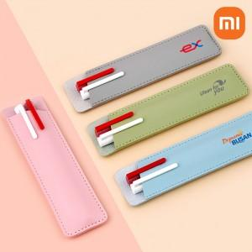

【상세/제작정보】 | <p><span style="font-size: 14pt;">※ 펜파우치 불박인쇄 별도문의</span></p>

【인쇄/포장옵션】 | [내츄럴펜] 레이저, [내츄럴펜] 풀칼라, [펜파우치] 레이저, [펜파우치] 풀칼라 / 포장지포장

【공급단가】 | 수량 | 100~ | 300~ | 500~ | 1,000~ | 5,000~
*VAT별도 | 단가 | 3,250원 | 3,100원 | 3,030원 | 2,950원 | 2,850원

【상품 URL】 | https://www.synergygift.co.kr:443/src/goods_detail.php?gdno=46326

